PART CD
Danby Model:DAR033A1BDD
Factory Model:BC-91
Effective Date:Apr 20th, 2014
Revision: | New | Updated, May, 2016 | Updated Sept. 2018 | Updated April 21, 2021 | Updated, July 2022
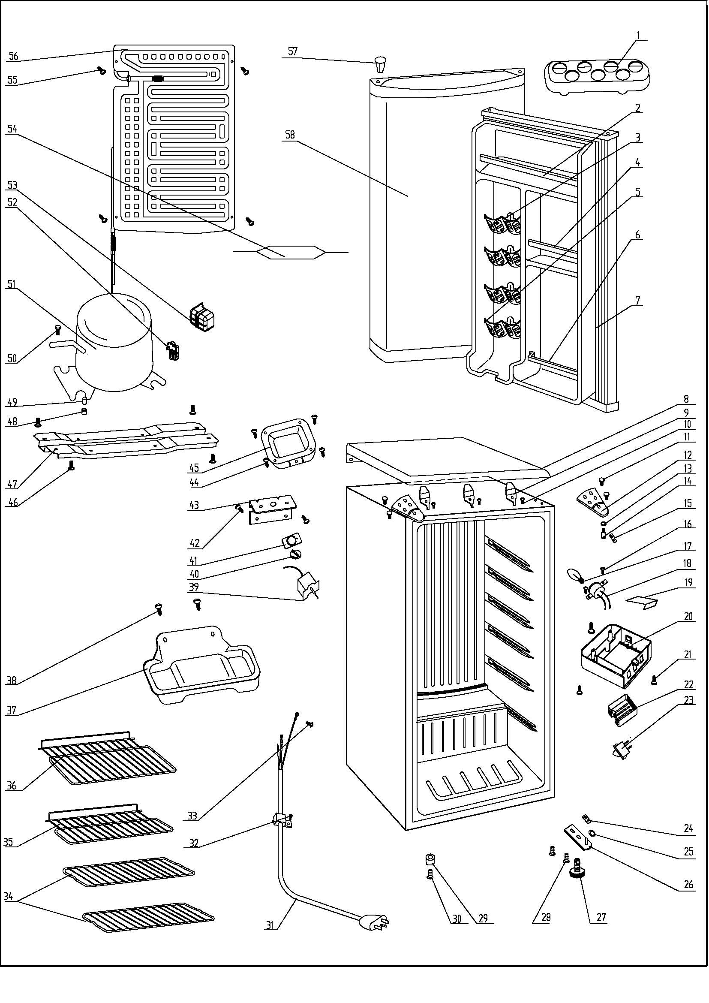
NO | PART NUMBER |  |  |  |  | PART DESCRIPTION (ENG) | QTY | Notes
1 | 1.25.02.03.12.002 |  |  |  |  | Egg Rack | 1
2 | 1.02.02.12.007 |  |  |  |  | Door Upper Shelf Bar | 1
3 | 1.25.02.07.01.032 |  |  |  |  | Canstor (Generation 3) | 4
4 | 1.02.02.12.309 |  |  |  |  | Door Middle Shelf Bar | 1
5 | 1.25.02.09.01.017 |  |  |  |  | Bushing | 12
6 | 1.25.02.07.01.048 |  |  |  |  | Curve Shelf | 1
7 | 1.05.35.03.050 |  |  |  |  | Door Gasket(black)-Push | 1
8 | 1.25.02.01.08.001 |  |  |  |  | Worktop(black) | 1
9 | 1.05.05.01.011 |  |  |  |  | Worktop Hook | 3
10 | 1.05.01.01.001R |  | 1.05.03.04.012 |  |  | Worktop Hook Screw | 3
11 | 1.05.03.03.019 |  |  |  |  | Hinge Screw Assy | 4
12 | 3.2.02.11.002 |  |  |  |  | Upper Hinge(black) | 2
13 | 1.05.03.06.003 |  |  |  |  | Spring Washer | 1
14 | 1.05.06.08.001 |  |  |  |  | Upper Door Spindle | 1
15 | 1.04.12.03.012 |  |  |  |  | Upper Hinge Rubber Washer | 2
16 | 1.05.01.02.012R |  |  |  |  | Bulb Holder Screw | 2
17 | 1.01.03.04.502 |  |  |  |  | Bulb | 1
18 | 1.01.03.03.001R |  |  |  |  | Bulb Holder Assy | 1
19 | 3.5.2.02.0520 |  |  |  |  | Reflector | 1
20 | 1.25.02.15.05.011 |  |  |  |  | Bulb Box | 1
21 | 1.05.03.02.002 |  |  |  |  | Bulb Box Screw | 3
22 | 1.02.11.03.019 |  |  |  |  | Light Cover | 1
23 | 1.01.03.02.013R |  |  |  |  | Light Switch | 1
24 | 1.04.12.03.013 |  |  |  |  | Bottom Hinge Rubber Washer | 1
25 | 1.25.02.12.02.001 |  |  |  |  | Door Spindle Washer(black) | 1
26 | 3.2.02.12.003 |  |  |  |  | Bottom Hinge(black) | 1
27 | 1.25.02.12.06.009 |  |  |  |  | Adjustable Foot | 1
28 | 1.05.03.03.019 |  |  |  |  | Bottom Hinge Screw Assy | 1
29 | 1.25.02.12.06.001 |  |  |  |  | Foot | 1
30 | 1.05.03.03.002 |  |  |  |  | Foot Screw | 1
31 | 1.01.01.01.203R |  |  |  |  | Power Supply Cord Assy | 1
32 | 1.05.03.02.006 |  |  |  |  | Wire Clamp Screw | 1
33 | 1.05.03.01.001 |  |  |  |  | Earthing Screw | 1
34 | 1.05.08.04.161 |  |  |  |  | Half Wire Shelf(II) | 2
35 | 1.05.08.04.160 |  |  |  |  | Half Wire Shelf(I) | 1
36 | 1.05.08.04.159 |  |  |  |  | Wire Shelf | 1
37 | 3.2.02.15.023 |  | 3.2.02.15.002 |  | 1.02.03.04.127 | Drip Tray Assy | 1
38 | 1.05.03.02.001 |  |  |  |  | Drip Tray Screw | 2
39 | 1.03.02.01.072 |  |  |  |  | Thermostat | 1
40 | 1.25.02.15.06.006 |  |  |  |  | Thermostat Knob | 1
41 | 1.01.20.01.302 |  | 1.01.20.01.304 |  |  | Temperature Control Panel | 1
42 | 1.05.03.02.001 |  |  |  |  | Thermostat Fixing Plate Screw | 2
43 | 3.2.02.33.002 |  |  |  |  | Thermostat Fixing Plate | 1
44 | 1.05.03.02.001 |  |  |  |  | Thermostat Cover Screw | 4
45 | 3.2.02.16.002 |  |  |  |  | Thermostat Cover(black) | 1
46 | 1.05.03.03.002 |  |  |  |  | Compressor Support Screw | 4 | Special Order
47 | 3.2.02.07.006 |  | 3.5.2.02.0041 |  |  | Compressor Support(black) | 1 | Special Order
48 | 1.03.01.01.230B | 1.03.01.01.324B |  |  |  | Compressor Rubber Washer | 4 | Special Order
49 | 1.03.01.01.230A | 1.03.01.01.324A |  |  |  | Compressor Sleeve | 4 | Special Order
50 | 1.03.01.01.230D | 1.03.01.01.324D |  |  |  | Compressor Screw | 4 | Special Order
51 | 1.03.01.01.230 | 1.03.01.01.324 |  |  |  | Compressor | 1 | Special Order
52 | 1.03.01.01.230J | 1.03.01.01.324J |  |  |  | PTC & OLP Combination | 1
53 | 1.03.01.01.230G | 1.03.01.01.324G |  |  |  | PTC Cover | 1 | Special Order
54 | 1.03.30.03.020 |  | 1.03.30.03.024 |  |  | Filter | 1 | Special Order
55 | 1.05.02.04.001 |  |  | Z01089-A |  | Evaporator Screw | 4 | Special Order
56 | 1.05.20.01.016 |  |  |  |  | Evaporator | 1 | Special Order
57 | 1.25.02.12.05.001 |  |  |  |  | Hinge Plug(Door, black) | 1
58 | 3.2.05.1.423 |  |  |  |  | Door Assy(black) | 1 | Special Order

 |  |  |  | replacement kit for rusted screw NCR
 |  |  |  | consists of 4 screws and 4 washers

